Sheet1
Chú ý

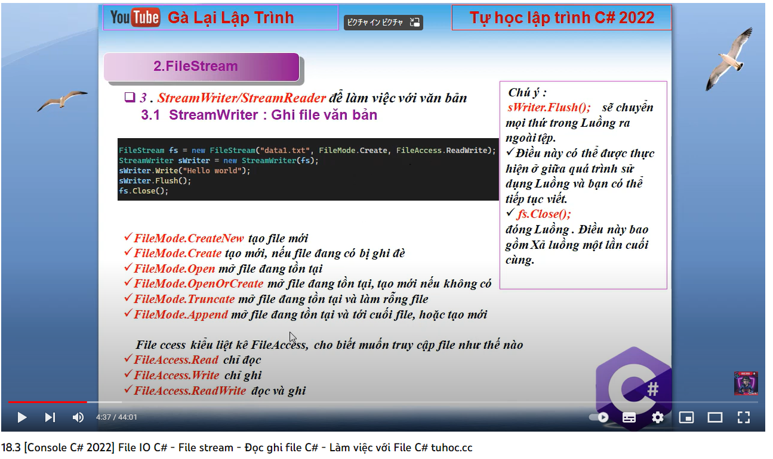
1 | Trong form và khi mở thư mục hoặc kết nối CSDL thì dùng USING { Lệnh}
2

